问题描述
问题评审
供应商：
硬件版本号：无 |  | 测试日期：2019-1-2
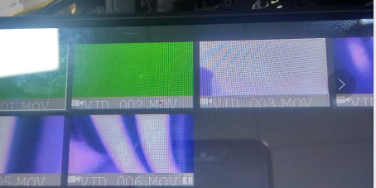
软件版本号 2019-1-2 |  | 测试人
序列 | 问题描述 | 状态 | 出现率 | 改善对策 | 改善周期 | 备注
1 | 移动侦测每段视频为30S一段，现在的软件不是多秒就是少秒 | open | 100%
2 | 停车监控开机录像为30S,现在是29S | open | 100%
3 | 调节ADAS要跟系统设置里面要同步 | open | 100% |  |  |  | 图1 |  | 图2
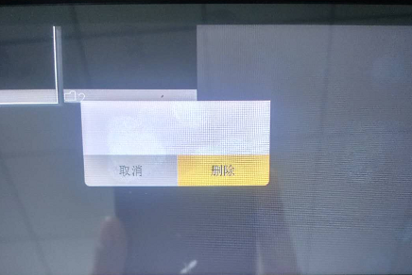
4 | 关闭循环录像每段视频为5分钟。 | open | 100%
55 | 每段视频下方字体显示不全，前后路都是。看图1 | open | 100% |  |  | PASS
6 | 图2改为返回图标 | open | 100%
7 | 重低感应设置最高点击录像，反主界面震动机器，右上角锁图标没有显示加锁。点击记录仪里面是枷锁的。 | open | 100%
8 | 设置循环时间3.5.10分，反回主界面录像，时间录到3分钟没有停止的 | open | 100% |  |  |  | 图3 |  | 图4
9 | 设置重低感应震动加锁，返回主界面，录像时间到了3分返回记录仪，再返回主界面，加锁图标还是显示加锁 | open | 100%
10 | 版本号改为：56DVP-WTIPS-GT-F-07-日期 | open | 100%
11 | 开关机声音默认关闭 | open | 100%
12 | 断电关机时间设置为5分钟 | open | 100%
13 | 卡满提示格式化，关机再开机还是可以录像。 | open | 100%
14 | 加锁卡满提示格式化，反回主界面再返回记录仪，还是显示加锁 | open | 100%
15 | 要求电子狗在主界面也可以播报 | open | 100% |  |  |  | 图5 |  | 图6
16 | 最后一段视频点击停止录像会死机 | open | 100%
17 | 加锁视频：编辑-点击删除。删除提示语不全。看图3 | open | 100%
18 | 关闭循环录像卡满，提示格式化。点击录像还是可以录像。 | open | 100%
19 | 关机循环录像停止录像再点击录像还可以覆盖前面的视频 | open | 100%
20 | 卡剩余于1：50震动停车监控，加锁时间无限，点击停止会死机 | open | 100%
21 | 卡全部加锁，卡剩余于1：50，关机再开机录像，点击停止会死机 | open | 100%
22 | 卡全部加锁，卡剩余于1：50，关机再开机录像，中途拔录像图标不停止 | open | 100%
23 | “10秒提示进入，一秒一拍”字体小 | open | 100%
24 | 缩时录影功能要做完整，一分钟跑出几段视频 | open | 100%

1 | 全部加锁视频，卡剩余04：07，设置5分10分钟录像会死机 | open | 100%
2 | 时间不同步 | open | 100%
3 | 全部加锁视频，卡剩余04：07，设置3分钟录像录满提示格式化，点击录像图标还可以录像 | open | 100%
4 | 全部加锁视频，卡剩余04：07，设置3分钟录像录满提示格式化，点击录像图标还可以录像。覆盖前后视频数字不一致 | open | 100% |  |  | 看下是否可以改
5 |  | open | 100% |  |  |  |  | 图1 |  | 图2
6
7
8
9 |  |  |  |  |  |  |  | 图3 |  | 图4
10
11
12
13

1 |  | open | 100%
2 |  | open | 100%
3 |  | open | 100%
4 |  | open | 100%
5 |  | open | 100% |  |  |  |  | 图1
6 |  | open | 100%
7 |  | open | 100%
8 |  | open | 100%
9 |  | open | 100%
10 |  | open | 100%

